логин|пароль
ID Test: | 1
Test Name: | Проверка валидации в работе функции логин/пароль
Priority: | High
Preconditions: | Открыта главная страница интернет-магазина DNS (https://www.dns-shop.ru/); у юзера есть существующий личный кабинет на сайте (статус: не залогинен) ((я уже ранее проходила авторизацию))

Steps: | 1. Навести курсор на кнопку "Войти" в шапке сайта | Появится всплывающее окно
 | 2. Нажать на кнопку "Войти" в появляющемся попап окне | Откроется модальное окно с полем для ввода и кнопками действия
 | 3. В появившемся модальном окне ввести корректный %phone_number% или %e-mail% ((вводила свой номер телефона)) | Должно прийти СМС на указанный номер телефона
 | 4. После ввода корректного %phone_number% или %e-mail% нажать на кнопку "Получить код" | Отобразится новое модальное окно с полем для ввода и кнопкой действия
 | 5. В обновленном модальном окне необходимо ввести код в поле "Код подтверждения", который был отправлен на корректный %phone_number% или %e-mail% | Появится обновленное модальное окно
 | 6. Когда в поле "Код подтверждения" будет введено корректное значение, нажать на кнопку со стрелкой (альтернатива "далее")

Expected result: | После ввода корректного кода в модальном окне, страница обновится. Исчезнет кнопка "Войти", появится аватар пришельца (дефолтное значение)
Actual result: | После ввода корректного кода в модальном окне, страница обновилась. Исчезла кнопка "Войти", появился аватар пришельца (дефолтное значение)
Status: | PASSED

ID Test: | 1*
Test Name: | Проверка валидации в работе функции логин/пароль
Priority: | High
Preconditions: | Открыта главная страница интернет-магазина DNS (https://www.dns-shop.ru/); у юзера есть существующий личный кабинет на сайте (статус: не залогинен) ((я уже ранее проходила авторизацию))

Steps: | 1. Навести курсор на кнопку "Войти" в шапке сайта | Появится всплывающее окно
 | 2. Нажать на кнопку "Войти" в появляющемся попап окне | Откроется модальное окно с полем для ввода и кнопками действия
 | 3. В появившемся модальном окне ввести некорректный %phone_number% или %e-mail% | Должно прийти СМС на указанный номер телефона
 | 4. После ввода некорректного %phone_number% или %e-mail% нажать на кнопку "Получить код" ((hello@gmail.ru, как пример)) | Отобразится новое модальное окно с полем для ввода и кнопкой действия
 | 5. В обновленном модальном окне необходимо ввести код в поле "Код подтверждения", который был отправлен на некорректный %phone_number% или %e-mail%* | Появится обновленное модальное окно
 | 6. Когда в поле "Код подтверждения" будет введено некорректное значение, нажать на кнопку со стрелкой (альтернатива "далее")

Expected result: | После ввода некорректного кода в модальном окне, сайт покажет сообщение об ошибке ("введен неверный код")
Actual result: | После ввода некорректного кода в модальном окне, сайт показал сообщение об ошибке ("введен неверный код")

*BUG | У интернет-магазина DNS отсутствует валидация для определения корректности введенного(ой) номера телефона/электронной почты
Status: | FAILD
ЗАМЕТКА: С одной стороны разработчики могут позволить системе скармливать несуществующие емейлы, тк это более юзер френдли, чем жесткое ограничение ввода корректных данных. Но что делать, если человек совершил ошибку при вводе данных и не может получить код подтверждения?

функция "сравнение" в реках
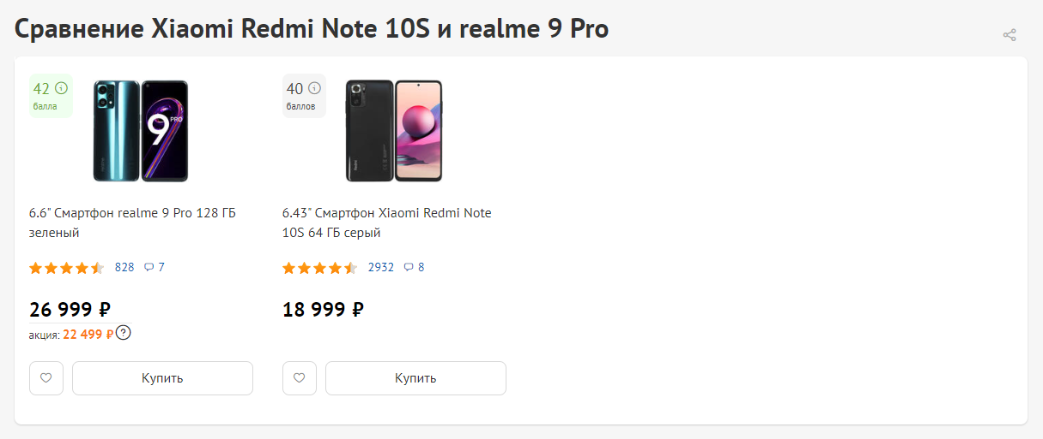
ID Test: | 2
Test Name: | Проверка работы функции "сравнение" в рекомендациях на сайте интернет-магазина
Priority: | High
Preconditions: | Открыта главная страница интернет-магазина DNS (https://www.dns-shop.ru/)

Steps: | 1. Нажать на кнопку "Сравнить" в шапке сайта
 | На открывшейся странице сайт предложит выбрать товары для сравнения, а также покажет пул часто сравниваемых товаров ниже
 | 2. Выбрать первую пару смартфонов, нажав на кнопку "Сравнить"
 | На странице отобразится сравнение технических характеристик двух девайсов с дополнительной информацией о цене/общем балле/оценке пользователями (с возможностью перейти в карточку товара)

Expected result: | На странице сравнения отобразится вся актуальная информация о технических характеристиках двух анализируемых девайсов
Actual result: | На странице сравнения отобразилась вся актуальная информация о технических характеристиках двух анализируемых девайсов
Status: | PASSED

ID Test: | 2*
Test Name: | Проверка работы функции "сравнение" в рекомендациях на сайте интернет-магазина
Priority: | High
Preconditions: | Открыта главная страница интернет-магазина DNS (https://www.dns-shop.ru/)

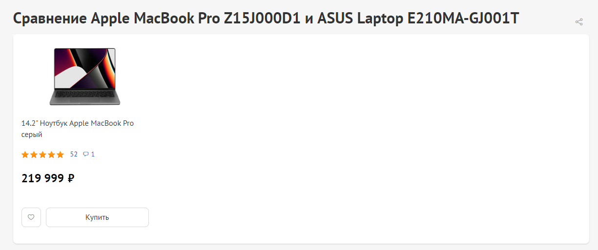
Steps: | 1. Нажать на кнопку "Сравнить" в шапке сайта
 | На открывшейся странице сайт предложит выбрать товары для сравнения, а также покажет пул часто сравниваемых товаров ниже
 | 2. Проскроллить страницу в самый низ и выбрать последнюю пару ноутбуков, нажав на кнопку "Сравнить"
 | На странице отобразится сравнение технических характеристик двух ноутбуков с дополнительной информацией о цене/общем балле/оценке пользователями (с возможностью перейти в карточку товара)

Expected result: | На странице сравнения отобразится вся актуальная информация о технических характеристиках двух анализируемых ноутбуков
Actual result: | На странице сравнения отобразилась информация только по одному ноутбуку, второй товар для сравнения отсутствует*

*BUG | Некорректное отображение двух сравниваемых устройств. Необходимо завести баг-репорт
Status: | FAILD

